Dashboard
BÁO CÁO KẾ HOẠCH MỤC TIÊU XƯỞNG ĐIỀU KHIỂN THÁNG 04 VÀ LŨY KẾ NĂM 2026
(Dữ liệu được cập nhật vào ngày 25 hàng tháng)
 |  |  |  |  |  |  |  |  |  |  |  | CHUNG MỘT NIỀM TIN - VƯƠN MÌNH PHÁT TRIỂN
 | Được Phân bổ | Đã phân bổ | Còn lại
A2 | 6 | 0 | 6
A1 | 2 | 0 | 2 |  | Phân bổ |  | O1 |  |  | O2 |  |  |  |  |  | O3 |  |  | O4 |  |  |  |  |  | O5 |  |  |  |  |  |  |  |  |  |  |  |  |  |  | O6
 |  |  |  | Đánh giá | A2 | A1 | KR1 | KR2 | KR3 | KR1 | KR2 | KR3 | KR4 | KR5 | KR6 | KR1 | KR2 | KR3 | KR1 | KR2 | KR3 | KR4 | KR5 | KR6 | KR1 | KR2 | KR3 | KR4 | KR5 | KR6 | KR7 | KR8 | KR9 | KR10 | KR11 | KR12 | KR13 | KR14 | KR15 | KR1 | KR2 | KR3 | KR4
Tổ trực ca |  |  | 14 | Hoàn thành tốt |  |  | #N/A | OK | OK | OK | OK | OK | #N/A | OK | #N/A | OK | GOOD | OK | #N/A | OK | OK | OK | OK | OK | OK | OK | OK | OK | OK | OK | OK | OK | OK | OK | OK | OK | GOOD | OK | OK | GOOD | OK | OK | OK
Đội thiết bị hệ thống điều khiển |  |  | 10 | Hoàn thành tốt |  |  | OK | OK | OK | OK | OK | #N/A | OK | OK | OK | OK | GOOD | OK | OK | #N/A | #N/A | OK | OK | #N/A | OK | OK | OK | OK | OK | OK | OK | OK | OK | OK | OK | OK | GOOD | OK | OK | GOOD | OK | OK | OK
Đội thiết bị đo |  |  | 12 | Không HT |  |  | OK | OK | OK | OK | OK | #N/A | OK | #N/A | OK | OK | GOOD | OK | OK | #N/A | #N/A | #N/A | OK | #N/A | OK | OK | OK | OK | #N/A | OK | OK | OK | OK | OK | OK | OK | OK | OK | OK | OK | OK | OK | OK
Đội thiết bị chấp hành |  |  | 14 | Không HT |  |  | NG | OK | OK | OK | OK | #N/A | OK | OK | OK | OK | GOOD | OK | OK | OK | OK | OK | OK | OK | OK | OK | OK | OK | OK | OK | OK | OK | OK | OK | OK | OK | OK | OK | OK | GOOD | OK | OK | OK
Xưởng |  |  | 5
TIÊU CHÍ ĐÁNH GIÁ
Tổng nhân sự |  |  | 55 |  | 0 | 0

 |  |  |  |  |  |  |  | Không vi phạm QĐ/QT |  |  |  |  | AND |  |  |  |  | Không vi phạm QĐ/QT |  |  |  |  | AND |  | Hoàn thành |  |  | Vi phạm QĐ/QT |  |  |  |  | OR |  | Không hoàn thành
 |  |  |  |  |  |  |  | O1 - O5 NOT NG |  |  |  |  |  |  | Hoàn thành tốt |  |  | O1 - O5 NOT NG |  |  |  |  |  |  |  |  |  | O1- O5 = NG
 |  |  |  | O6.KR1 OR/AND O6.KR2 (VHDN) = GOOD
 |  |  |  |  |  |  | O5.KR13 (SK/CTKT) = GOOD

LŨY KẾ KẾT QUẢ THỰC HIỆN KẾ HOẠCH MỤC TIÊU NĂM 2026 CỦA ĐỘI/TỔ
Đội/Tổ |  |  | Tháng 1 | Tháng 2 | Tháng 3 |  | Tháng 4 |  | Tháng 5 |  | Tháng 6 |  | Tháng 7 |  | Tháng 8 |  | Tháng 9 |  | Tháng 10 |  | Tháng 11 |  | Tháng 12
Tổ trực ca |  |  | HT tốt | HT tốt | HT tốt |  | HT tốt
Đội thiết bị hệ thống điều khiển |  |  | HT | HT | HT tốt |  | HT tốt
Đội thiết bị đo |  |  | HT tốt | HT | HT tốt |  | Không HT
Đội thiết bị cơ cấu chấp hành |  |  | HT | HT tốt | Không HT |  | Không HT
VI PHẠM QUY ĐỊNH CỦA NHÀ MÁY/ CÔNG TY

- Một nhân sự Đội TBĐL không tuân thủ quy định giờ công
- Một nhân sự Đội TBCH không tuân thủ đúng HDBD trong quá trình thực hiên công việc bảo dưỡng định kỳ thiết bị Quan trắc

O1: Không có Sự cố gây dừng máy hay mất sản lượng do lỗi chủ quan của con người - Mục tiêu: 0 vụ - Kết quả: 0 vụ
O5: Triển khai các trụ cột TPM thuộc chuyên môn phụ trách

ET
KNL KTV BDSC TBHTĐK | 100%
KNL KTV BDSC TBĐL | 50%
KNL KTV BDSC TBCH | 50%
KNL KTV BDSC TCĐK | 50%
KNL KS BDSC TBHTĐK | 50%
KNL KS BDSC TBĐL | 0%
KNL KS BDSC TBCH | 0%
KNL KS TBHTĐK | 0%
Hoàn thành
TCĐK
MỤC TIÊU

Không hoàn thành thành
KR 1. Xây dựng khung năng lực

KR01 Đảm bảo công tác BD có kế hoạch có đầy đủ hướng dẫn
8 vị trí chức danh

KR02 Đảm bảo công tác sửa chữa đột xuất có nhận diện mối nguy và ĐGRR đối với hạng mục có mối nguy ảnh hưởng đến giảm tải, gián đoạn sản xuất

KR03 Đảm bảo công tác lắp đặt cải tiến cải tạo có nhận diện mối nguy và ĐGRR đối với hạng mục có mối nguy

25%: Xây dựng
50%: Review góp ý
75%: Phản biện
100%: Chuẩn hóa KNL và bậc

O2: Đảm bảo tính ổn định của thiết bị điều khiển - Mục tiêu: ≤ 0,0 giờ - Kết quả: 0,0 giờ (Theo b/c ĐTSC)

KR 2. Đánh giá năng lực cho CBCNV
Chưa thực hiện do chưa xây dựng xong KNL


 | HM hoàn thành | HM theo kế hoạch | HM đã thực hiện (%) | Mục tiêu (%)
Đội thiết bị Hệ thống điều khiển | 258 | 258 | 100.0% | 98%
Đội thiết bị Chấp hành | 750 | 759 | 98.8% | 98%
Đội thiết bị Đo lường | 382 | 407 | 93.9% | 98%
KR02 BÁO CÁO CÔNG TÁC BDĐK
* Đội TBCH
Các hạng mục còn lại sẽ hoàn thành đến cuối tháng
* Đội TBĐ
25 mục không thực hiện do điều kiện khách quan
 | Thực hiện | Kế hoạch | Mục tiêu | Thực hiện
T1 | 1302 | 1495 | 98% | 87.1%
T2 | 1026 | 1077 | 98% | 95.3%
T3 | 1276 | 1394 | 98% | 91.5%
T4 | 1390 | 1424 | 98% | 97.6%
T5 |  |  | 98% | 0.0%
T6 |  |  | 98% | 0.0%
T7 |  |  | 98% | 0.0%
T8 |  |  | 98% | 0.0%
T9 |  |  | 98% | 0.0%
T10 |  |  | 98% | 0.0%
T11 |  |  | 98% | 0.0%
T12 |  |  | 98% | 0.0%
KR02 BÁO CÁO LŨY KẾ CÔNG TÁC BDĐK
4994
5390
92,7%
Thực hiện
Kế
hoạch
33 CBCNV (KTV)
Đang theo KH (30/11/2026)

KR 3. Triển khai đào tạo nội bộ theo kế hoạch được phê duyệt

30,46%
343
1126
Thực hiện
Kế
hoạch
 | Kế hoạch | Thực hiện
 | 24 | 24
 | 47 | 47
 | 106 | 106
 | 166 | 166
 | 134 | 0
 | 51 | 0
 | 206 | 0
 | 0 | 0
 | 42 | 0
 | 257 | 0
 | 93 | 0
Thanh toán lần I: 0h

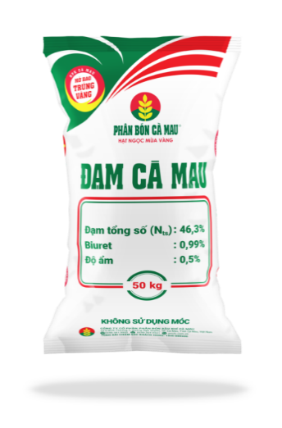

AM
KR 7. Thiết kế tagname dán lên thiết bị, Junction box thể hiện chức năng, thông số thiết bị range đo, môi chất đo,… thông tin chức năng được mã hóa bằng màu sắc ví dụ: màu đỏ thể interlock, cam điều khiển, xanh hiển thị,…
Thực hiện rà soát, xử lý các tồn động online


 | Hoàn thành | Tổng Hạng mục | Hoàn thành (%)
Tổ trực ca điều khiển | 306 | 313 | 97.8%
KR03 BÁO CÁO CÔNG TÁC SỬA CHỮA ĐỘT XUÁT
Tồn đọng 7 hạng mục chưa đạt vì lý do khách quan:
+ 03 hết tồn kho: 04TI-4403; 04TT-3026; 06TT-1039.
+ 04 Chưa bàn giao TB : 04VT-3202; 04AE-5541; 07LI-3660; 04FV-2050
 | Thực hiện | Kế hoạch | Mục tiêu | Thực hiện
T1 | 224 | 230 | 99% | 97.4%
T2 | 185 | 187 | 99% | 98.9%
T3 | 350 | 354 | 99% | 98.9%
T4 | 306 | 313 | 99% | 97.8%
T5 |  |  | 99% | 0.0%
T6 |  |  | 99% | 0.0%
T7 |  |  | 99% | 0.0%
T8 |  |  | 99% | 0.0%
T9 |  |  | 99% | 0.0%
T10 |  |  | 99% | 0.0%
T11 |  |  | 99% | 0.0%
T12 |  |  | 99% | 0.0%
KR03 BÁO CÁO LŨY KẾ CÔNG TÁC SỬA CHỮA ĐỘT XUÁT
1065
1084
98,25%
Thực hiện
Kế
hoạch

KR 8. Rà soát ống turbing van điều khiển và thiết bị đo - Không có KH trong tháng

KR 9. Tiêu chuẩn hóa lắp đặt thiết bị đo lường và van điều khiển - Không có KH trong tháng

KR 10. Xử lý các thẻ TPM tag - Lũy kế 187/203 HM ~ 92.1 %
Trong tháng 4 đã xử lý 7/1 HM

KR04 BÁO CÁO CÔNG TÁC BẢO DƯỠNG TỔNG THỂ TỔ TB ĐL & ĐK
Vượt tiến độ 4h
Hoàn thành đạt 99% khối lượng & chất lượng
TBD
MỤC TIÊU
KẾT QUẢ
 |  |  |  |  |  |  |  |  |  |  |  |  |  |  |  |  |  |  |  |  |  |  |  |  |  |  |  |  |  |  |  |  |  |  |  |  |  |  |  |  |  |  |  | 12

PM
KR 11. Rà soát cập nhật lại kế hoạch bảo dưỡng theo phương thức bảo dưỡng để tăng hiệu quả trong công tác bảo dưỡng (áp dụng đối với Phân xưởng/hệ thống do X. ĐK phụ trách công tác lập kế hoạch)

Không có KH trong tháng
- Đội TBCH: SP/NPK/GN/Quan trắc/Phân tích/TB đo khí cầm tay;
- Đội TB Đo: PI,TI/ ACC/ PA/Camera/Bộ đàm;
- Đội TBHTĐK: Hệ thống phòng cháy
KR05 TRIỂN KHAI HẠNG MỤC NÂNG CAO ĐỘ TIN CẬY
TBD
KR06 TRIỂN KHAI HÀNH ĐỘNG KHẮC PHỤC PHÒNG NGỪA
Không có kế hoạch trong tháng

O3: Không có tai nạn và sự cố liên quan đến an toàn sức khỏe môi trường bị xử lý bởi cơ quan chức năng
KR12 SÁNG KIẾN ĐƯỢC CÔNG NHẬN CẤP TIỂU BAN ĐIỀU KHIỂN
MỤC TIÊU
8 SÁNG KIẾN
KẾT QUẢ
0 SÁNG KIẾN
FI

KR2 CHƯƠNG TRÌNH STOP TRONG THÁNG
KR2 BÁO CÁO LŨY KẾ CHƯƠNG TRÌNH STOP

 | Số thẻ ghi nhận
T1 | 51
T2 | 59
T3 | 53
T4 | 46
T5
T6
T7
T8
T9
T10
T11
T12
 | Số thẻ ghi nhận | Tổng nhân sự | Chỉ tiêu (%) | Ghi nhận (%)
Đội thiết bị Hệ thống điều khiển | 9 | 10 | 50% | 90.0%
Đội thiết bị Chấp hành | 10 | 14 | 50% | 71.4%
Đội thiết bị Đo lường | 13 | 12 | 50% | 108.3%
Tổ trực ca điều khiển | 14 | 14 | 50% | 100.0%

Đội thiết bị Hệ thống điều khiển | 8
Đội thiết bị Chấp hành | 6
Đội thiết bị Đo lường | 7
Tổ trực ca điều khiển | 12
KR13 CÓ Ý TƯỞNG/CTKT
KR13 LŨY KẾ Ý TƯỞNG/CTKT
Đội thiết bị chấp hành: 1
Đội thiết bị hệ thống điều khiển: 3
Đội thiết bị đo lường: 1
Tổ trực ca điều khiển: 3

Thực hiện
Kế
hoạch
209
200
104,5%
O6: Văn hóa doanh nghiệp

 | Tham gia | Nhân sự đội/Tổ | Mục tiêu | % tham gia
Đội thiết bị Hệ thống điều khiển | 7 | 9 | 50% | 77.8%
Đội thiết bị Chấp hành | 8 | 13 | 50% | 61.5%
Đội thiết bị Đo lường | 6 | 12 | 50% | 50.0%
Tổ trực ca điều khiển | 7 | 7 | 50% | 100.0%
 | Tham gia | Nhân sự Đội/Tổ | Mục tiêu | % tham gia
Đội thiết bị Hệ thống điều khiển | 7 | 9 | 50% | 77.8%
Đội thiết bị Chấp hành | 10 | 13 | 50% | 76.9%
Đội thiết bị Đo lường | 9 | 12 | 50% | 75.0%
Tổ trực ca điều khiển | 7 | 7 | 50% | 100.0%
KR1 RÈN LUYỆN CHẠY BỘ
KR 2 HỘI THAO QUÝ/CHƯƠNG TRÌNH CHUNG

O4: Triển khai các hạng mục cải hoán thuộc chuyên môn phụ trách



KR 02 Cải tiến lại hệ thống robot NPK line A,B,C để gắp được bao 25kg

Đang thực hiện đạt tiến độ 95%:
- Robot C: Hoàn thành 100%.
- Robot B: Hoàn thành 90% (đang chờ VH đóng bao 25 Kg mới test được).
Không có KH trong tháng



KR 03 Triển khai dự án lắp đặt 2 hệ thống Depalletizing

Đã thống nhất PA triển khai từ TGĐ: Lắp đặt 2 Robot/line và triển khai cho 1 line
FS: Báo cáo chủ trương đã được phê duyệt
Front end design:
Xây dựng đầu bài dịch vụ (76%) và làm việc với các NCC

Số lần tổ chức
3
Lũy kế
Mục tiêu
20
Số lần tổ chức
1
Lũy kế
Mục tiêu
4

KR 3 CHIA SẼ VĂN HÓA/QUI TRÌNH
KR 04 Mở rộng hệ thống Fire and Gas theo kết quả Gas mapping report

FS: Báo cáo chủ trương đã được phê duyệt
Front end and detail design:
- Tình hình các đơn hàng:
ĐH 1: Cung cấp vật tư đầu dò phục vụ lắp bổ sung đầu dò gas detector: KHMS
ĐH 2: Cung cấp vật tư thiết bị hệ thống phục vụ lắp bổ sung đầu dò gas detector: KHMS
ĐH 3: Cung cấp dịch vụ thi công hạ tầng, lắp đặt thiết bị gas detector: KHMS
- Thiết kế kỹ thuật (100%)
- Xây dựng phương án triển khai scope PVCFC (38%)
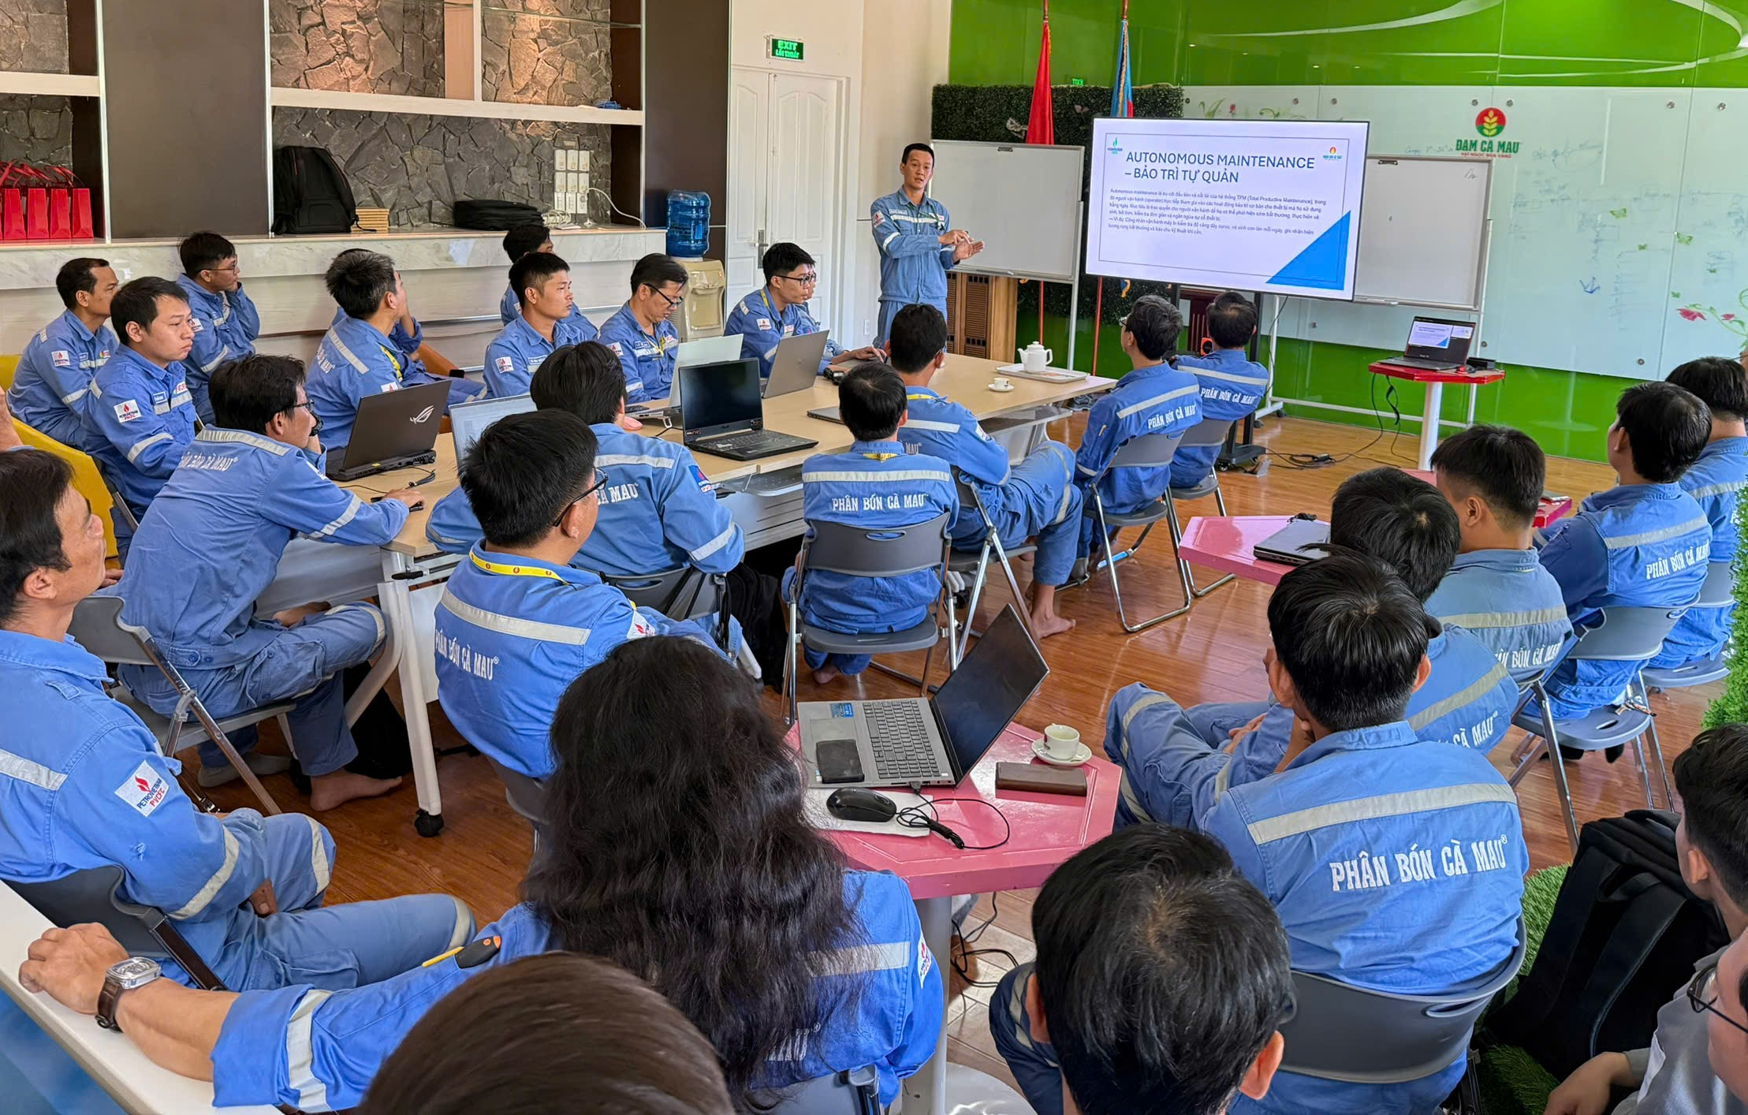

Lần I
Lần II

Số lần tổ chức
2
Lũy kế
Mục tiêu
11
KR 05 Cải tạo hệ thống tiếp địa cho thiết bị đo lường, van điều khiển và hệ thống điều khiển

- Họp thống nhất đối tượng cần cải tạo, thống nhất nhiệm vụ: 100%
- Khảo sát vị trí bảng đồng chính: 0%
- Khảo sát vị trí bảng đồng nhánh: 0%
- Danh mục Van, JB cần cải tạo: 100%
- Danh mục TBĐ cần cải tạo: 100%
- Bốc tách khối lượng vật tư: 100%
- Bốc tách khối lượng thi công: 0%
- Xây dựng PA kỹ thuật: 0%
- Xây dựng PA thi công: 0%
- Xây dựng đầu bài kỹ thuật: 0%
- Tiến hành thi công: 0%

KR 06 Cải tạo hệ thống máng cáp

Viết đầu bài kỹ thuật yêu cầu dịch dụ "Cung cấp vật tư, dịch vụ thi công gia cố máng cáp Điện - Điều khiển toàn Nhà máy" hoàn thành 96%
(Đang trong giai đoạn góp ý đầu bài)

